案内文書
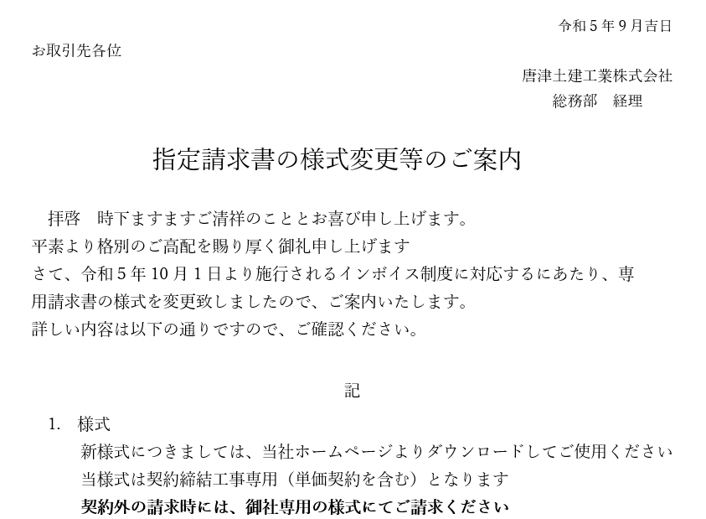
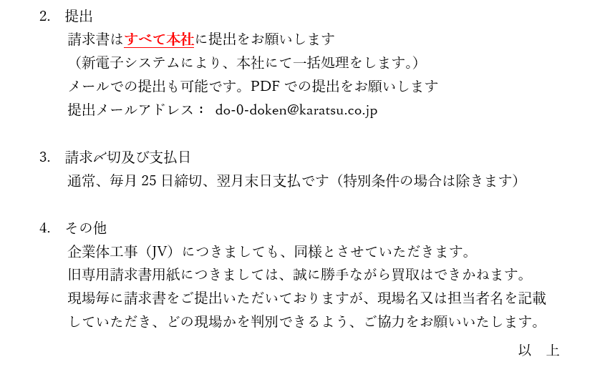

請求書（入力・印刷）
控
 |  |  |  |  |  |  |  |  |  |  |  |  | ①請求者控
 |  |  |  |  | 請 求 書

 |  |  |  |  |  |  |  |  |  |  | 請求日 | 年 月 日
 |  |  |  |  |  |  |  |  |  |  |  |  |  |  | 色付き部分が入力箇所です。
唐津土建工業株式会社 御中
 |  |  |  |  |  |  | 請求者住所・社名 |  |  |  |  |  |  | ①請求者控・②提出用 2枚が印刷されます。
 |  |  |  |  |  |  |  | 〒 |  |  |  |  |  | ②のみを提出してください。（押印必須）

 | 下記の通り請求いたします。 |  |  |  |  |  |  | TEL
 |  |  |  |  |  |  |  | 担当者：
 | 請求金額 | 0
 |  |  |  |  |  |  | 登録番号

 | 契約金額（税込） |  |  | 残高（税込） |  |  |  |  | 単価契約
 |  |  |  | 0 |  |  |  |  |  |  |  |  |  |  | ○

 |  |  |  | 前回迄請求額 |  |  |  | 今回請求額 |  |  |  | 累計
① | 請求価格 |  |  |  |  |  |  |  |  |  |  | 0
② | 消費税額（税率） | 10% |  |  |  |  |  | 0 |  |  |  | 0
①+② | 請求合計金額 |  |  |  |  |  |  | 0 |  |  |  | 0

 | 工事コード |  |  |  |  | 工事略称
 | 注文書№ |  |  |  |  | 工 種
 | 契約工期 |  | 年 月 日 |  |  |  |  | ～ |  |  | 年 月 日

 | 注意事項
 | 当様式は、契約締結工事にのみ（単価契約を含む）使用してください。
 | 単価契約の場合は請求内訳書（様式は問いません）を必ず添付してください。
 | 企業体（JV）工事につきましても、当様式をご使用ください。
 | 契約締結以外での請求については、御社専用の請求書用紙にてご提出ください。
 | 契約内容については、弊社より発行している注文書の内容を正確に記載してください。
 | 請求書は毎月25日締切、末日必着とさせていただきます。 |  |  |  |  |  |  |  |  |  |  |  | 2023.9.1制定
 |  |  |  |  |  |  |  |  |  |  |  |  | ②提出用
 |  |  |  |  | 請 求 書

 |  |  |  |  |  |  |  |  |  |  | 請求日 | 年 月 日

唐津土建工業株式会社 御中
 |  |  |  |  |  |  | 請求者住所・社名
 |  |  |  |  |  |  |  | 〒

㊞
 | 下記の通り請求いたします。 |  |  |  |  |  |  | TEL
 |  |  |  |  |  |  |  | 担当者：
 | 請求金額 | 0
 |  |  |  |  |  |  | 登録番号

 | 契約金額（税込） |  |  | 残高（税込） |  |  |  |  | 単価契約
 | 0 |  |  | 0

 |  |  |  | 前回迄請求額 |  |  |  | 今回請求額 |  |  |  | 累計
① | 請求価格 |  |  | 0 |  |  |  | 0 |  |  |  | 0
② | 消費税額（税率） | 10% |  |  |  |  |  | 0 |  |  |  | 0
①+② | 請求合計金額 |  |  |  |  |  |  | 0 |  |  |  | 0

 | 工事コード | 0 |  |  |  | 工事略称 |  |  |  | 0
 | 注文書№ | 0 |  |  |  | 工 種 |  |  |  | 0
 | 契約工期 |  | 年 月 日 |  |  |  |  | ～ |  |  | 年 月 日

 | 注意事項
 | 当様式は、契約締結工事にのみ（単価契約を含む）使用してください。
 | 単価契約の場合は請求内訳書（様式は問いません）を必ず添付してください。
 | 企業体（JV）工事につきましても、当様式をご使用ください。
 | 契約締結以外での請求については、御社専用の請求書用紙にてご提出ください。
 | 契約内容については、弊社より発行している注文書の内容を正確に記載してください。
 | 請求書は毎月25日締切、末日必着とさせていただきます。 |  |  |  |  |  |  |  |  |  |  |  | 2023.9.1制定

作成例（請負）
控
 |  |  |  |  |  |  |  |  |  |  |  |  | ①請求者控
 |  |  |  |  | 請 求 書

 |  |  |  |  |  |  |  |  |  |  | 請求日 | 2023-10-25
 |  |  |  |  |  |  |  |  |  |  |  |  |  |  | 色付き部分が入力箇所です。
唐津土建工業株式会社 御中
 |  |  |  |  |  |  | 請求者住所・社名 |  |  |  |  |  |  | ①請求者控・②提出用 2枚が印刷されます。
 |  |  |  |  |  |  |  | 〒 | 847-0861 |  |  |  |  | ②のみを提出してください。（押印必須）
 |  |  |  |  |  |  |  | 佐賀県唐津市二タ子2丁目7番51号

 |  |  |  |  |  |  |  | 唐津土建工業株式会社
 |  |  |  |  |  |  |  | 代表取締役社長 |  |  | 岩本真二
 | 下記の通り請求いたします。 |  |  |  |  |  |  | TEL | 0955-73-3118
 |  |  |  |  |  |  |  | 担当者： |  | 土建 花子
 | 請求金額 | 3,300,000
 |  |  |  |  |  |  | 登録番号 |  |  |  | T7300002010118

 | 契約金額（税込） |  |  | 残高（税込） |  |  |  |  | 単価契約
 | 11,000,000 |  |  | 5,500,000 |  |  |  |  |  |  |  |  |  |  | ○

 |  |  |  | 前回迄請求額 |  |  |  | 今回請求額 |  |  |  | 累計
① | 請求価格 |  |  | 2,000,000 |  |  |  | 3,000,000 |  |  |  | 5,000,000
② | 消費税額（税率） | 10% |  | 200,000 |  |  |  | 300,000 |  |  |  | 500,000
①+② | 請求合計金額 |  |  | 2,200,000 |  |  |  | 3,300,000 |  |  |  | 5,500,000

 | 工事コード | 2310010 |  |  |  | 工事略称 |  |  |  | 唐津改良
 | 注文書№ | 2310010001 |  |  |  | 工 種 |  |  |  | 土工事
 | 契約工期 |  | 2023-09-20 |  |  |  |  | ～ |  |  | 2023-12-25

 | 注意事項
 | 当様式は、契約締結工事にのみ（単価契約を含みます）使用してください。
 | 契約締結以外での請求については、御社専用の請求書用紙にてご提出ください。
 | 契約内容については、弊社より発行している注文書の内容を正確に記載してください。
 | 単価契約の場合は請求内訳書（様式は問いません）を必ず添付してください。

 |  |  |  |  |  |  |  |  |  |  |  |  | 2023.9.1制定

作成例（単価）
控
 |  |  |  |  |  |  |  |  |  |  |  |  | ①請求者控
 |  |  |  |  | 請 求 書

 |  |  |  |  |  |  |  |  |  |  | 請求日 | 2023-10-25
 |  |  |  |  |  |  |  |  |  |  |  |  |  |  | 色付き部分が入力箇所です。
唐津土建工業株式会社 御中
 |  |  |  |  |  |  | 請求者住所・社名 |  |  |  |  |  |  | ①請求者控・②提出用 2枚が印刷されます。
 |  |  |  |  |  |  |  | 〒 | 847-0861 |  |  |  |  | ②のみを提出してください。（押印必須）
 |  |  |  |  |  |  |  | 佐賀県唐津市二タ子2丁目7番51号

 |  |  |  |  |  |  |  | 唐津土建工業株式会社
 |  |  |  |  |  |  |  | 代表取締役社長 |  |  | 岩本真二
 | 下記の通り請求いたします。 |  |  |  |  |  |  | TEL | 0955-73-3118
 |  |  |  |  |  |  |  | 担当者： |  | 土建 花子
 | 請求金額 | 550,000
 |  |  |  |  |  |  | 登録番号 |  |  |  | T7300002010118

 | 契約金額（税込） |  |  | 残高（税込） |  |  |  |  | 単価契約
 |  |  |  |  |  |  |  |  | ○ |  |  |  |  |  | ○

 |  |  |  | 前回迄請求額 |  |  |  | 今回請求額 |  |  |  | 累計
① | 請求価格 |  |  |  |  |  |  | 500,000
② | 消費税額（税率） | 10% |  |  |  |  |  | 50,000
①+② | 請求合計金額 |  |  |  |  |  |  | 550,000

 | 工事コード | 2320001 |  |  |  | 工事略称 |  |  |  | 唐津改良
 | 注文書№ | 2320001001 |  |  |  | 工 種 |  |  |  | コンクリート圧送
 | 契約工期 |  | 2023-09-20 |  |  |  |  | ～ |  |  | 2023-12-25

 | 注意事項
 | 当様式は、契約締結工事にのみ（単価契約を含みます）使用してください。
 | 契約締結以外での請求については、御社専用の請求書用紙にてご提出ください。
 | 契約内容については、弊社より発行している注文書の内容を正確に記載してください。
 | 単価契約の場合は請求内訳書（様式は問いません）を必ず添付してください。

 |  |  |  |  |  |  |  |  |  |  |  |  | 2023.9.1制定

